メモ付
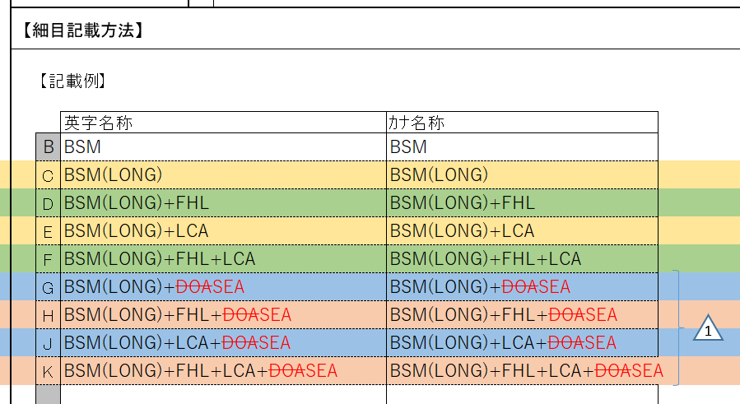
No. | 車両条件 | AND/OR | 大分類1 | 細目1 | not | 大分類2 | 細目2 | not | 大分類3 | 細目3 | not | 大分類4 | 細目4 | not | 大分類5 | 細目5 | not
 | BSMあり |  | U4N | G,H,J,K | FALSE |  |  | FALSE |  |  | FALSE |  |  | FALSE |  |  | FALSE
 | RCTAあり |  | U4N | G,H,J,K | FALSE |  |  | FALSE |  |  | FALSE |  |  | FALSE |  |  | FALSE
 | SEAあり |  | U4N | G,H,J,K | FALSE |  |  | FALSE |  |  | FALSE |  |  | FALSE |  |  | FALSE
 | FHLあり |  | U4N | H,K | FALSE |  |  | FALSE |  |  | FALSE |  |  | FALSE |  |  | FALSE
 | SCB(RIS)あり |  | U4N | H,K | FALSE |  |  | FALSE |  |  | FALSE |  |  | FALSE |  |  | FALSE
 | RVAIあり | AND | 車両条件 | FHLあり | FALSE |  |  | FALSE |  |  | FALSE |  |  | FALSE |  |  | FALSE
 | AVSあり | AND | 車両条件 | BSMあり | FALSE | DESTINA | ALL | FALSE |  |  | FALSE |  |  | FALSE |  |  | FALSE
 | VSC-VDIMあり | OR | G3L | B,C | FALSE | G3R | B | FALSE |  |  | FALSE |  |  | FALSE |  |  | FALSE
 | BSM付きミラー |  | L8A | C,E,G,H | FALSE |  |  | FALSE |  |  | FALSE |  |  | FALSE |  |  | FALSE
 | MIDあり |  | T3P | B | FALSE |  |  | FALSE |  |  | FALSE |  |  | FALSE |  |  | FALSE
 | バックモニターあり |  | U4C | D,E | FALSE |  |  | FALSE |  |  | FALSE |  |  | FALSE |  |  | FALSE
 | RCTA動的判定(AVN)あり |  | U4N | ― | FALSE |  |  | FALSE |  |  | FALSE |  |  | FALSE |  |  | FALSE
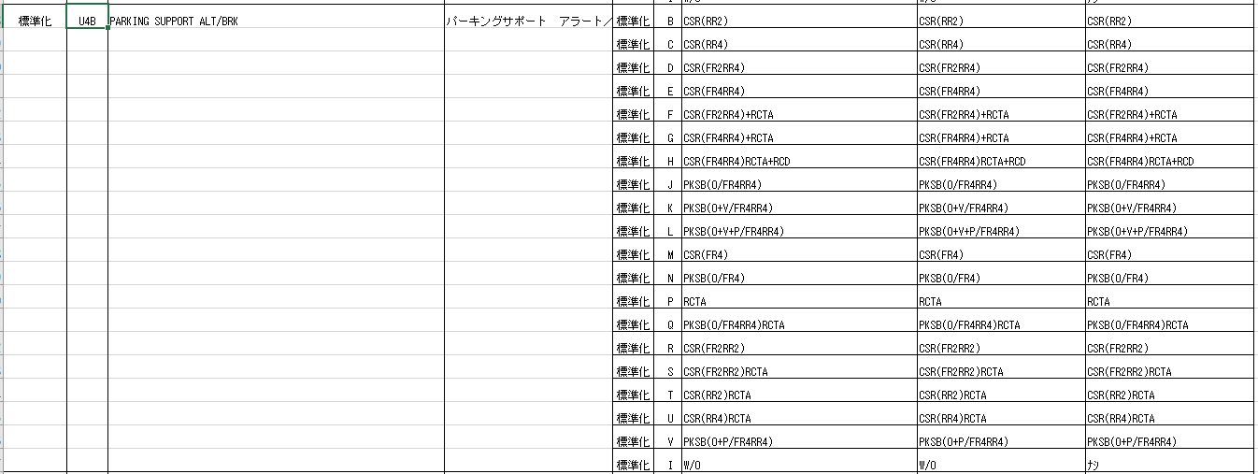
 | CAN接続ありMM |  | U1A | D,E,F,H | FALSE |  |  | FALSE |  |  | FALSE |  |  | FALSE |  |  | FALSE
 | RCTABあり |  | U4B | K,L | FALSE |  |  | FALSE |  |  | FALSE |  |  | FALSE |  |  | FALSE
 | クルコンありor運マネ有 |  | D4N | C,D | FALSE | G3V | B | FALSE |  |  | FALSE |  |  | FALSE |  |  | FALSE
 | SEA対応バッテリ |  | T1B | B,C,D | FALSE |  |  | FALSE |  |  | FALSE |  |  | FALSE |  |  | FALSE
 | 19ePFv2以降 |  | ALL |  | FALSE |  |  | FALSE |  |  | FALSE |  |  | FALSE |  |  | FALSE
 | SEAあり(ドア制御あり) | AND | 車両条件 | SEAあり | FALSE | L2F | E | FALSE |  |  | FALSE |  |  | FALSE |  |  | FALSE
 | 21MMupgrade以降 |  | U1A | D,E,F,H | FALSE |  |  | FALSE |  |  | FALSE |  |  | FALSE |  |  | FALSE
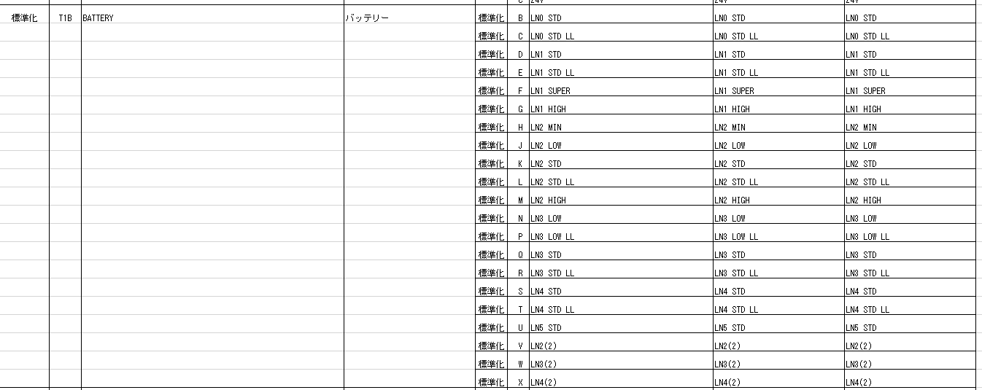
 | BSM導入可 | AND | BSM detection (Width type of BSM Warning zone) | ◎/Narrow,◎/Wide | FALSE | 車両条件 | 電波法導入可 | FALSE |  |  | FALSE |  |  | FALSE |  |  | FALSE
 | RCTA導入可 | AND | RCTA detection (Length of RCTA Warning zone (LINE_L2)) | ◎/5m,◎/6m,◎/7m | FALSE | 車両条件 | 電波法導入可 | FALSE |  |  | FALSE |  |  | FALSE |  |  | FALSE
 | SEA導入可 | AND | Final decision for introduction (SEA) GB/T(SEA) 非適用車両 ※Continental only | OK | FALSE | 車両条件 | 電波法導入可 | FALSE |  |  | FALSE |  |  | FALSE |  |  | FALSE | Final decision for introduction (SEA) GB/T(SEA) 非適用車両 ※Continental only | Final decision for introduction (SEA) ▽R GB/T(SEA)適用車両 ※Continental only | Final decision for introduction (SEA) ※Continental only | Final decision for introduction (SEA) ※Denso(TSS4) only
 | FHL導入可 | AND | Final decision for introduction (FHL) ※Continental only | OK | FALSE | 車両条件 | 電波法導入可 | FALSE |  |  | FALSE |  |  | FALSE |  |  | FALSE | Final decision for introduction (FHL) ※Continental only | Final decision for introduction (FHL) ※Denso(TSS4) only
 | SCB(RIS)導入可 | AND | Final decision for introduction SCB(RIS) ※Continental(SRR5) only | OK | FALSE | 車両条件 | 電波法導入可 | FALSE |  |  | FALSE |  |  | FALSE |  |  | FALSE | Final decision for introduction SCB(RIS) ※Continental(SRR5) only | Final decision for introduction SCB(RIS) ※Denso(TSS4) only
 | RVAI導入可 | AND | Final decision for introduction RVAI ※Continental(SRR5) only | OK | FALSE | 車両条件 | 電波法導入可 | FALSE |  |  | FALSE |  |  | FALSE |  |  | FALSE | Final decision for introduction RVAI ※Continental(SRR5) only | Final decision for introduction RVAI ※Denso(TSS4) only
 | AVS導入可 | AND | Final decision for introduction AVS ※Continental(SRR5) only | OK | FALSE | 車両条件 | 電波法導入可 | FALSE |  |  | FALSE |  |  | FALSE |  |  | FALSE | Final decision for introduction AVS ※Continental(SRR5) only | Final decision for introduction AVS ※Denso(TSS4) only
 | 寒冷地仕様 |  | ― | ― | FALSE |  |  | FALSE |  |  | FALSE |  |  | FALSE |  |  | FALSE
 | D席ECミラー |  | L8A | B,C,E,G,H | FALSE |  |  | FALSE |  |  | FALSE |  |  | FALSE |  |  | FALSE
 | エコラン |  | B2H | B | FALSE |  |  | FALSE |  |  | FALSE |  |  | FALSE |  |  | FALSE
 | 生産工場 |  | ― | ― | FALSE |  |  | FALSE |  |  | FALSE |  |  | FALSE |  |  | FALSE
 | MT車 |  | T/M | ― | FALSE |  |  | FALSE |  |  | FALSE |  |  | FALSE |  |  | FALSE
 | DRSあり |  | G1E | B,C | FALSE |  |  | FALSE |  |  | FALSE |  |  | FALSE |  |  | FALSE
 | Rrバンパ |  | K1C | ALL | FALSE |  |  | FALSE |  |  | FALSE |  |  | FALSE |  |  | FALSE
 | 電子PF |  | ― | ― | FALSE |  |  | FALSE |  |  | FALSE |  |  | FALSE |  |  | FALSE
 | リヤコンビランプ |  | L7A | ALL | FALSE |  |  | FALSE |  |  | FALSE |  |  | FALSE |  |  | FALSE
 | ESSあり |  | L7N | B | FALSE |  |  | FALSE |  |  | FALSE |  |  | FALSE |  |  | FALSE
 | ブレーキ |  | G3G | ALL | FALSE |  |  | FALSE |  |  | FALSE |  |  | FALSE |  |  | FALSE
 | e-latch-PSDあり |  | L2F | E | FALSE |  |  | FALSE |  |  | FALSE |  |  | FALSE |  |  | FALSE
 | ルームセパレータあり |  | ― | ― | FALSE |  |  | FALSE |  |  | FALSE |  |  | FALSE |  |  | FALSE
 | DCMあり |  | U4F | B | FALSE |  |  | FALSE |  |  | FALSE |  |  | FALSE |  |  | FALSE
 | MOPドラレコ |  | U4X | D | FALSE |  |  | FALSE |  |  | FALSE |  |  | FALSE |  |  | FALSE
 | HUDあり |  | T3Y | B,C | FALSE |  |  | FALSE |  |  | FALSE |  |  | FALSE |  |  | FALSE
 | Frバンパ_ヘッドランプ | OR | K1B | ALL | FALSE | L6A | ALL | FALSE |  |  | FALSE |  |  | FALSE |  |  | FALSE
 | 電波法導入可 |  | SRR520 | ◎ | FALSE |  |  | FALSE |  |  | FALSE |  |  | FALSE |  |  | FALSE | SRR520 | SRR320 (#3 / #3.5 / #3.6 / #3.7)
 |  |  |  |  | FALSE |  |  | FALSE |  |  | FALSE |  |  | FALSE |  |  | FALSE
 |  |  |  |  | FALSE |  |  | FALSE |  |  | FALSE |  |  | FALSE |  |  | FALSE
 |  |  |  |  | FALSE |  |  | FALSE |  |  | FALSE |  |  | FALSE |  |  | FALSE
 |  |  |  |  | FALSE |  |  | FALSE |  |  | FALSE |  |  | FALSE |  |  | FALSE
 |  |  |  |  | FALSE |  |  | FALSE |  |  | FALSE |  |  | FALSE |  |  | FALSE
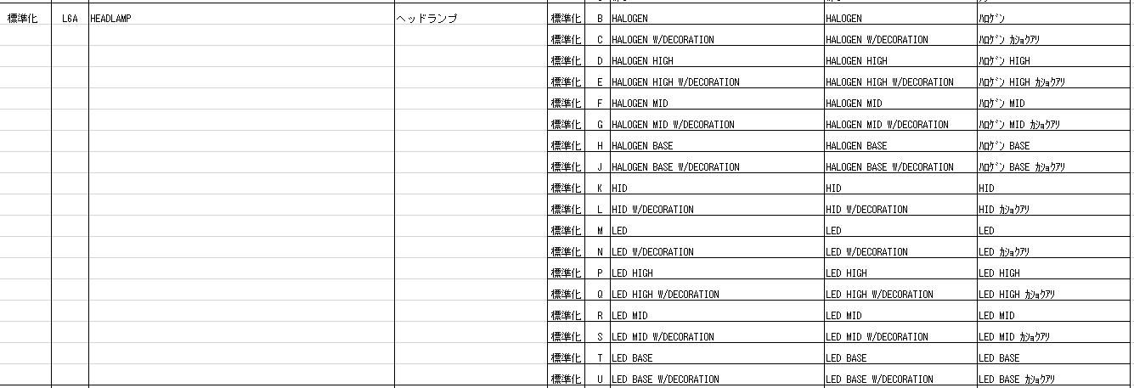
 |  |  |  |  | FALSE |  |  | FALSE |  |  | FALSE |  |  | FALSE |  |  | FALSE
 |  |  |  |  | FALSE |  |  | FALSE |  |  | FALSE |  |  | FALSE |  |  | FALSE
 |  |  |  |  | FALSE |  |  | FALSE |  |  | FALSE |  |  | FALSE |  |  | FALSE
 |  |  |  |  | FALSE |  |  | FALSE |  |  | FALSE |  |  | FALSE |  |  | FALSE
 |  |  |  |  | FALSE |  |  | FALSE |  |  | FALSE |  |  | FALSE |  |  | FALSE
 |  |  |  |  | FALSE |  |  | FALSE |  |  | FALSE |  |  | FALSE |  |  | FALSE
 |  |  |  |  | FALSE |  |  | FALSE |  |  | FALSE |  |  | FALSE |  |  | FALSE
 |  |  |  |  | FALSE |  |  | FALSE |  |  | FALSE |  |  | FALSE |  |  | FALSE
 |  |  |  |  | FALSE |  |  | FALSE |  |  | FALSE |  |  | FALSE |  |  | FALSE
 |  |  |  |  | FALSE |  |  | FALSE |  |  | FALSE |  |  | FALSE |  |  | FALSE
 |  |  |  |  | FALSE |  |  | FALSE |  |  | FALSE |  |  | FALSE |  |  | FALSE
 |  |  |  |  | FALSE |  |  | FALSE |  |  | FALSE |  |  | FALSE |  |  | FALSE
 |  |  |  |  | FALSE |  |  | FALSE |  |  | FALSE |  |  | FALSE |  |  | FALSE
 |  |  |  |  | FALSE |  |  | FALSE |  |  | FALSE |  |  | FALSE |  |  | FALSE
 |  |  |  |  | FALSE |  |  | FALSE |  |  | FALSE |  |  | FALSE |  |  | FALSE
 |  |  |  |  | FALSE |  |  | FALSE |  |  | FALSE |  |  | FALSE |  |  | FALSE
 |  |  |  |  | FALSE |  |  | FALSE |  |  | FALSE |  |  | FALSE |  |  | FALSE
 |  |  |  |  | FALSE |  |  | FALSE |  |  | FALSE |  |  | FALSE |  |  | FALSE
 |  |  |  |  | FALSE |  |  | FALSE |  |  | FALSE |  |  | FALSE |  |  | FALSE
 |  |  |  |  | FALSE |  |  | FALSE |  |  | FALSE |  |  | FALSE |  |  | FALSE
 |  |  |  |  | FALSE |  |  | FALSE |  |  | FALSE |  |  | FALSE |  |  | FALSE
 |  |  |  |  | FALSE |  |  | FALSE |  |  | FALSE |  |  | FALSE |  |  | FALSE
 |  |  |  |  | FALSE |  |  | FALSE |  |  | FALSE |  |  | FALSE |  |  | FALSE
 |  |  |  |  | FALSE |  |  | FALSE |  |  | FALSE |  |  | FALSE |  |  | FALSE
 |  |  |  |  | FALSE |  |  | FALSE |  |  | FALSE |  |  | FALSE |  |  | FALSE
 |  |  |  |  | FALSE |  |  | FALSE |  |  | FALSE |  |  | FALSE |  |  | FALSE
 |  |  |  |  | FALSE |  |  | FALSE |  |  | FALSE |  |  | FALSE |  |  | FALSE
 |  |  |  |  | FALSE |  |  | FALSE |  |  | FALSE |  |  | FALSE |  |  | FALSE
 |  |  |  |  | FALSE |  |  | FALSE |  |  | FALSE |  |  | FALSE |  |  | FALSE
 |  |  |  |  | FALSE |  |  | FALSE |  |  | FALSE |  |  | FALSE |  |  | FALSE
 |  |  |  |  | FALSE |  |  | FALSE |  |  | FALSE |  |  | FALSE |  |  | FALSE
 |  |  |  |  | FALSE |  |  | FALSE |  |  | FALSE |  |  | FALSE |  |  | FALSE
 |  |  |  |  | FALSE |  |  | FALSE |  |  | FALSE |  |  | FALSE |  |  | FALSE
 |  |  |  |  | FALSE |  |  | FALSE |  |  | FALSE |  |  | FALSE |  |  | FALSE
 |  |  |  |  | FALSE |  |  | FALSE |  |  | FALSE |  |  | FALSE |  |  | FALSE
 |  |  |  |  | FALSE |  |  | FALSE |  |  | FALSE |  |  | FALSE |  |  | FALSE
 |  |  |  |  | FALSE |  |  | FALSE |  |  | FALSE |  |  | FALSE |  |  | FALSE
 |  |  |  |  | FALSE |  |  | FALSE |  |  | FALSE |  |  | FALSE |  |  | FALSE
 |  |  |  |  | FALSE |  |  | FALSE |  |  | FALSE |  |  | FALSE |  |  | FALSE
 |  |  |  |  | FALSE |  |  | FALSE |  |  | FALSE |  |  | FALSE |  |  | FALSE
 |  |  |  |  | FALSE |  |  | FALSE |  |  | FALSE |  |  | FALSE |  |  | FALSE
 |  |  |  |  | FALSE |  |  | FALSE |  |  | FALSE |  |  | FALSE |  |  | FALSE
 |  |  |  |  | FALSE |  |  | FALSE |  |  | FALSE |  |  | FALSE |  |  | FALSE
 |  |  |  |  | FALSE |  |  | FALSE |  |  | FALSE |  |  | FALSE |  |  | FALSE
 |  |  |  |  | FALSE |  |  | FALSE |  |  | FALSE |  |  | FALSE |  |  | FALSE
 |  |  |  |  | FALSE |  |  | FALSE |  |  | FALSE |  |  | FALSE |  |  | FALSE
 |  |  |  |  | FALSE |  |  | FALSE |  |  | FALSE |  |  | FALSE |  |  | FALSE
 |  |  |  |  | FALSE |  |  | FALSE |  |  | FALSE |  |  | FALSE |  |  | FALSE
 |  |  |  |  | FALSE |  |  | FALSE |  |  | FALSE |  |  | FALSE |  |  | FALSE
 |  |  |  |  | FALSE |  |  | FALSE |  |  | FALSE |  |  | FALSE |  |  | FALSE
 |  |  |  |  | FALSE |  |  | FALSE |  |  | FALSE |  |  | FALSE |  |  | FALSE
 |  |  |  |  | FALSE |  |  | FALSE |  |  | FALSE |  |  | FALSE |  |  | FALSE
 |  |  |  |  | FALSE |  |  | FALSE |  |  | FALSE |  |  | FALSE |  |  | FALSE
 |  |  |  |  | FALSE |  |  | FALSE |  |  | FALSE |  |  | FALSE |  |  | FALSE
 |  |  |  |  | FALSE |  |  | FALSE |  |  | FALSE |  |  | FALSE |  |  | FALSE
 |  |  |  |  | FALSE |  |  | FALSE |  |  | FALSE |  |  | FALSE |  |  | FALSE
 |  |  |  |  | FALSE |  |  | FALSE |  |  | FALSE |  |  | FALSE |  |  | FALSE
 |  |  |  |  | FALSE |  |  | FALSE |  |  | FALSE |  |  | FALSE |  |  | FALSE
 |  |  |  |  | FALSE |  |  | FALSE |  |  | FALSE |  |  | FALSE |  |  | FALSE
 |  |  |  |  | FALSE |  |  | FALSE |  |  | FALSE |  |  | FALSE |  |  | FALSE
 |  |  |  |  | FALSE |  |  | FALSE |  |  | FALSE |  |  | FALSE |  |  | FALSE
 |  |  |  |  | FALSE |  |  | FALSE |  |  | FALSE |  |  | FALSE |  |  | FALSE
 |  |  |  |  | FALSE |  |  | FALSE |  |  | FALSE |  |  | FALSE |  |  | FALSE
 |  |  |  |  | FALSE |  |  | FALSE |  |  | FALSE |  |  | FALSE |  |  | FALSE
 |  |  |  |  | FALSE |  |  | FALSE |  |  | FALSE |  |  | FALSE |  |  | FALSE
 |  |  |  |  | FALSE |  |  | FALSE |  |  | FALSE |  |  | FALSE |  |  | FALSE
 |  |  |  |  | FALSE |  |  | FALSE |  |  | FALSE |  |  | FALSE |  |  | FALSE
 |  |  |  |  | FALSE |  |  | FALSE |  |  | FALSE |  |  | FALSE |  |  | FALSE
 |  |  |  |  | FALSE |  |  | FALSE |  |  | FALSE |  |  | FALSE |  |  | FALSE
 |  |  |  |  | FALSE |  |  | FALSE |  |  | FALSE |  |  | FALSE |  |  | FALSE
 |  |  |  |  | FALSE |  |  | FALSE |  |  | FALSE |  |  | FALSE |  |  | FALSE
 |  |  |  |  | FALSE |  |  | FALSE |  |  | FALSE |  |  | FALSE |  |  | FALSE
 |  |  |  |  | FALSE |  |  | FALSE |  |  | FALSE |  |  | FALSE |  |  | FALSE
 |  |  |  |  | FALSE |  |  | FALSE |  |  | FALSE |  |  | FALSE |  |  | FALSE
 |  |  |  |  | FALSE |  |  | FALSE |  |  | FALSE |  |  | FALSE |  |  | FALSE
 |  |  |  |  | FALSE |  |  | FALSE |  |  | FALSE |  |  | FALSE |  |  | FALSE
 |  |  |  |  | FALSE |  |  | FALSE |  |  | FALSE |  |  | FALSE |  |  | FALSE
 |  |  |  |  | FALSE |  |  | FALSE |  |  | FALSE |  |  | FALSE |  |  | FALSE
 |  |  |  |  | FALSE |  |  | FALSE |  |  | FALSE |  |  | FALSE |  |  | FALSE
 |  |  |  |  | FALSE |  |  | FALSE |  |  | FALSE |  |  | FALSE |  |  | FALSE
 |  |  |  |  | FALSE |  |  | FALSE |  |  | FALSE |  |  | FALSE |  |  | FALSE
 |  |  |  |  | FALSE |  |  | FALSE |  |  | FALSE |  |  | FALSE |  |  | FALSE
 |  |  |  |  | FALSE |  |  | FALSE |  |  | FALSE |  |  | FALSE |  |  | FALSE
 |  |  |  |  | FALSE |  |  | FALSE |  |  | FALSE |  |  | FALSE |  |  | FALSE
 |  |  |  |  | FALSE |  |  | FALSE |  |  | FALSE |  |  | FALSE |  |  | FALSE
 |  |  |  |  | FALSE |  |  | FALSE |  |  | FALSE |  |  | FALSE |  |  | FALSE
 |  |  |  |  | FALSE |  |  | FALSE |  |  | FALSE |  |  | FALSE |  |  | FALSE
 |  |  |  |  | FALSE |  |  | FALSE |  |  | FALSE |  |  | FALSE |  |  | FALSE
 |  |  |  |  | FALSE |  |  | FALSE |  |  | FALSE |  |  | FALSE |  |  | FALSE
 |  |  |  |  | FALSE |  |  | FALSE |  |  | FALSE |  |  | FALSE |  |  | FALSE
 |  |  |  |  | FALSE |  |  | FALSE |  |  | FALSE |  |  | FALSE |  |  | FALSE
 |  |  |  |  | FALSE |  |  | FALSE |  |  | FALSE |  |  | FALSE |  |  | FALSE
 |  |  |  |  | FALSE |  |  | FALSE |  |  | FALSE |  |  | FALSE |  |  | FALSE
 |  |  |  |  | FALSE |  |  | FALSE |  |  | FALSE |  |  | FALSE |  |  | FALSE
 |  |  |  |  | FALSE |  |  | FALSE |  |  | FALSE |  |  | FALSE |  |  | FALSE
 |  |  |  |  | FALSE |  |  | FALSE |  |  | FALSE |  |  | FALSE |  |  | FALSE
 |  |  |  |  | FALSE |  |  | FALSE |  |  | FALSE |  |  | FALSE |  |  | FALSE
 |  |  |  |  | FALSE |  |  | FALSE |  |  | FALSE |  |  | FALSE |  |  | FALSE
 |  |  |  |  | FALSE |  |  | FALSE |  |  | FALSE |  |  | FALSE |  |  | FALSE
 |  |  |  |  | FALSE |  |  | FALSE |  |  | FALSE |  |  | FALSE |  |  | FALSE
 |  |  |  |  | FALSE |  |  | FALSE |  |  | FALSE |  |  | FALSE |  |  | FALSE
 |  |  |  |  | FALSE |  |  | FALSE |  |  | FALSE |  |  | FALSE |  |  | FALSE
 |  |  |  |  | FALSE |  |  | FALSE |  |  | FALSE |  |  | FALSE |  |  | FALSE
 |  |  |  |  | FALSE |  |  | FALSE |  |  | FALSE |  |  | FALSE |  |  | FALSE
 |  |  |  |  | FALSE |  |  | FALSE |  |  | FALSE |  |  | FALSE |  |  | FALSE
 |  |  |  |  | FALSE |  |  | FALSE |  |  | FALSE |  |  | FALSE |  |  | FALSE
 |  |  |  |  | FALSE |  |  | FALSE |  |  | FALSE |  |  | FALSE |  |  | FALSE
 |  |  |  |  | FALSE |  |  | FALSE |  |  | FALSE |  |  | FALSE |  |  | FALSE
 |  |  |  |  | FALSE |  |  | FALSE |  |  | FALSE |  |  | FALSE |  |  | FALSE
 |  |  |  |  | FALSE |  |  | FALSE |  |  | FALSE |  |  | FALSE |  |  | FALSE
 |  |  |  |  | FALSE |  |  | FALSE |  |  | FALSE |  |  | FALSE |  |  | FALSE
 |  |  |  |  | FALSE |  |  | FALSE |  |  | FALSE |  |  | FALSE |  |  | FALSE
 |  |  |  |  | FALSE |  |  | FALSE |  |  | FALSE |  |  | FALSE |  |  | FALSE
 |  |  |  |  | FALSE |  |  | FALSE |  |  | FALSE |  |  | FALSE |  |  | FALSE
 |  |  |  |  | FALSE |  |  | FALSE |  |  | FALSE |  |  | FALSE |  |  | FALSE
 |  |  |  |  | FALSE |  |  | FALSE |  |  | FALSE |  |  | FALSE |  |  | FALSE
 |  |  |  |  | FALSE |  |  | FALSE |  |  | FALSE |  |  | FALSE |  |  | FALSE
 |  |  |  |  | FALSE |  |  | FALSE |  |  | FALSE |  |  | FALSE |  |  | FALSE
 |  |  |  |  | FALSE |  |  | FALSE |  |  | FALSE |  |  | FALSE |  |  | FALSE
 |  |  |  |  | FALSE |  |  | FALSE |  |  | FALSE |  |  | FALSE |  |  | FALSE
 |  |  |  |  | FALSE |  |  | FALSE |  |  | FALSE |  |  | FALSE |  |  | FALSE
 |  |  |  |  | FALSE |  |  | FALSE |  |  | FALSE |  |  | FALSE |  |  | FALSE
 |  |  |  |  | FALSE |  |  | FALSE |  |  | FALSE |  |  | FALSE |  |  | FALSE
 |  |  |  |  | FALSE |  |  | FALSE |  |  | FALSE |  |  | FALSE |  |  | FALSE
 |  |  |  |  | FALSE |  |  | FALSE |  |  | FALSE |  |  | FALSE |  |  | FALSE
 |  |  |  |  | FALSE |  |  | FALSE |  |  | FALSE |  |  | FALSE |  |  | FALSE
 |  |  |  |  | FALSE |  |  | FALSE |  |  | FALSE |  |  | FALSE |  |  | FALSE
 |  |  |  |  | FALSE |  |  | FALSE |  |  | FALSE |  |  | FALSE |  |  | FALSE
 |  |  |  |  | FALSE |  |  | FALSE |  |  | FALSE |  |  | FALSE |  |  | FALSE
 |  |  |  |  | FALSE |  |  | FALSE |  |  | FALSE |  |  | FALSE |  |  | FALSE
 |  |  |  |  | FALSE |  |  | FALSE |  |  | FALSE |  |  | FALSE |  |  | FALSE
 |  |  |  |  | FALSE |  |  | FALSE |  |  | FALSE |  |  | FALSE |  |  | FALSE
 |  |  |  |  | FALSE |  |  | FALSE |  |  | FALSE |  |  | FALSE |  |  | FALSE
 |  |  |  |  | FALSE |  |  | FALSE |  |  | FALSE |  |  | FALSE |  |  | FALSE
 |  |  |  |  | FALSE |  |  | FALSE |  |  | FALSE |  |  | FALSE |  |  | FALSE
 |  |  |  |  | FALSE |  |  | FALSE |  |  | FALSE |  |  | FALSE |  |  | FALSE
 |  |  |  |  | FALSE |  |  | FALSE |  |  | FALSE |  |  | FALSE |  |  | FALSE
 |  |  |  |  | FALSE |  |  | FALSE |  |  | FALSE |  |  | FALSE |  |  | FALSE
 |  |  |  |  | FALSE |  |  | FALSE |  |  | FALSE |  |  | FALSE |  |  | FALSE
 |  |  |  |  | FALSE |  |  | FALSE |  |  | FALSE |  |  | FALSE |  |  | FALSE
 |  |  |  |  | FALSE |  |  | FALSE |  |  | FALSE |  |  | FALSE |  |  | FALSE
 |  |  |  |  | FALSE |  |  | FALSE |  |  | FALSE |  |  | FALSE |  |  | FALSE
 |  |  |  |  | FALSE |  |  | FALSE |  |  | FALSE |  |  | FALSE |  |  | FALSE
 |  |  |  |  | FALSE |  |  | FALSE |  |  | FALSE |  |  | FALSE |  |  | FALSE
 |  |  |  |  | FALSE |  |  | FALSE |  |  | FALSE |  |  | FALSE |  |  | FALSE
 |  |  |  |  | FALSE |  |  | FALSE |  |  | FALSE |  |  | FALSE |  |  | FALSE
 |  |  |  |  | FALSE |  |  | FALSE |  |  | FALSE |  |  | FALSE |  |  | FALSE
 |  |  |  |  | FALSE |  |  | FALSE |  |  | FALSE |  |  | FALSE |  |  | FALSE
 |  |  |  |  | FALSE |  |  | FALSE |  |  | FALSE |  |  | FALSE |  |  | FALSE
 |  |  |  |  | FALSE |  |  | FALSE |  |  | FALSE |  |  | FALSE |  |  | FALSE
 |  |  |  |  | FALSE |  |  | FALSE |  |  | FALSE |  |  | FALSE |  |  | FALSE
 |  |  |  |  | FALSE |  |  | FALSE |  |  | FALSE |  |  | FALSE |  |  | FALSE
 |  |  |  |  | FALSE |  |  | FALSE |  |  | FALSE |  |  | FALSE |  |  | FALSE
 |  |  |  |  | FALSE |  |  | FALSE |  |  | FALSE |  |  | FALSE |  |  | FALSE
 |  |  |  |  | FALSE |  |  | FALSE |  |  | FALSE |  |  | FALSE |  |  | FALSE
 |  |  |  |  | FALSE |  |  | FALSE |  |  | FALSE |  |  | FALSE |  |  | FALSE
 |  |  |  |  | FALSE |  |  | FALSE |  |  | FALSE |  |  | FALSE |  |  | FALSE
 |  |  |  |  | FALSE |  |  | FALSE |  |  | FALSE |  |  | FALSE |  |  | FALSE
 |  |  |  |  | FALSE |  |  | FALSE |  |  | FALSE |  |  | FALSE |  |  | FALSE
 |  |  |  |  | FALSE |  |  | FALSE |  |  | FALSE |  |  | FALSE |  |  | FALSE
 |  |  |  |  | FALSE |  |  | FALSE |  |  | FALSE |  |  | FALSE |  |  | FALSE
 |  |  |  |  | FALSE |  |  | FALSE |  |  | FALSE |  |  | FALSE |  |  | FALSE
 |  |  |  |  | FALSE |  |  | FALSE |  |  | FALSE |  |  | FALSE |  |  | FALSE
 |  |  |  |  | FALSE |  |  | FALSE |  |  | FALSE |  |  | FALSE |  |  | FALSE
 |  |  |  |  | FALSE |  |  | FALSE |  |  | FALSE |  |  | FALSE |  |  | FALSE
 |  |  |  |  | FALSE |  |  | FALSE |  |  | FALSE |  |  | FALSE |  |  | FALSE
 |  |  |  |  | FALSE |  |  | FALSE |  |  | FALSE |  |  | FALSE |  |  | FALSE
 |  |  |  |  | FALSE |  |  | FALSE |  |  | FALSE |  |  | FALSE |  |  | FALSE
 |  |  |  |  | FALSE |  |  | FALSE |  |  | FALSE |  |  | FALSE |  |  | FALSE
 |  |  |  |  | FALSE |  |  | FALSE |  |  | FALSE |  |  | FALSE |  |  | FALSE
 |  |  |  |  | FALSE |  |  | FALSE |  |  | FALSE |  |  | FALSE |  |  | FALSE
 |  |  |  |  | FALSE |  |  | FALSE |  |  | FALSE |  |  | FALSE |  |  | FALSE
 |  |  |  |  | FALSE |  |  | FALSE |  |  | FALSE |  |  | FALSE |  |  | FALSE
 |  |  |  |  | FALSE |  |  | FALSE |  |  | FALSE |  |  | FALSE |  |  | FALSE
 |  |  |  |  | FALSE |  |  | FALSE |  |  | FALSE |  |  | FALSE |  |  | FALSE
 |  |  |  |  | FALSE |  |  | FALSE |  |  | FALSE |  |  | FALSE |  |  | FALSE
 |  |  |  |  | FALSE |  |  | FALSE |  |  | FALSE |  |  | FALSE |  |  | FALSE
 |  |  |  |  | FALSE |  |  | FALSE |  |  | FALSE |  |  | FALSE |  |  | FALSE
 |  |  |  |  | FALSE |  |  | FALSE |  |  | FALSE |  |  | FALSE |  |  | FALSE
 |  |  |  |  | FALSE |  |  | FALSE |  |  | FALSE |  |  | FALSE |  |  | FALSE
 |  |  |  |  | FALSE |  |  | FALSE |  |  | FALSE |  |  | FALSE |  |  | FALSE
 |  |  |  |  | FALSE |  |  | FALSE |  |  | FALSE |  |  | FALSE |  |  | FALSE
 |  |  |  |  | FALSE |  |  | FALSE |  |  | FALSE |  |  | FALSE |  |  | FALSE
 |  |  |  |  | FALSE |  |  | FALSE |  |  | FALSE |  |  | FALSE |  |  | FALSE
 |  |  |  |  | FALSE |  |  | FALSE |  |  | FALSE |  |  | FALSE |  |  | FALSE
 |  |  |  |  | FALSE |  |  | FALSE |  |  | FALSE |  |  | FALSE |  |  | FALSE
 |  |  |  |  | FALSE |  |  | FALSE |  |  | FALSE |  |  | FALSE |  |  | FALSE
 |  |  |  |  | FALSE |  |  | FALSE |  |  | FALSE |  |  | FALSE |  |  | FALSE
 |  |  |  |  | FALSE |  |  | FALSE |  |  | FALSE |  |  | FALSE |  |  | FALSE
 |  |  |  |  | FALSE |  |  | FALSE |  |  | FALSE |  |  | FALSE |  |  | FALSE
 |  |  |  |  | FALSE |  |  | FALSE |  |  | FALSE |  |  | FALSE |  |  | FALSE
 |  |  |  |  | FALSE |  |  | FALSE |  |  | FALSE |  |  | FALSE |  |  | FALSE
 |  |  |  |  | FALSE |  |  | FALSE |  |  | FALSE |  |  | FALSE |  |  | FALSE
 |  |  |  |  | FALSE |  |  | FALSE |  |  | FALSE |  |  | FALSE |  |  | FALSE
 |  |  |  |  | FALSE |  |  | FALSE |  |  | FALSE |  |  | FALSE |  |  | FALSE
 |  |  |  |  | FALSE |  |  | FALSE |  |  | FALSE |  |  | FALSE |  |  | FALSE
 |  |  |  |  | FALSE |  |  | FALSE |  |  | FALSE |  |  | FALSE |  |  | FALSE
 |  |  |  |  | FALSE |  |  | FALSE |  |  | FALSE |  |  | FALSE |  |  | FALSE
 |  |  |  |  | FALSE |  |  | FALSE |  |  | FALSE |  |  | FALSE |  |  | FALSE
 |  |  |  |  | FALSE |  |  | FALSE |  |  | FALSE |  |  | FALSE |  |  | FALSE
 |  |  |  |  | FALSE |  |  | FALSE |  |  | FALSE |  |  | FALSE |  |  | FALSE
 |  |  |  |  | FALSE |  |  | FALSE |  |  | FALSE |  |  | FALSE |  |  | FALSE
 |  |  |  |  | FALSE |  |  | FALSE |  |  | FALSE |  |  | FALSE |  |  | FALSE
 |  |  |  |  | FALSE |  |  | FALSE |  |  | FALSE |  |  | FALSE |  |  | FALSE
 |  |  |  |  | FALSE |  |  | FALSE |  |  | FALSE |  |  | FALSE |  |  | FALSE
 |  |  |  |  | FALSE |  |  | FALSE |  |  | FALSE |  |  | FALSE |  |  | FALSE
 |  |  |  |  | FALSE |  |  | FALSE |  |  | FALSE |  |  | FALSE |  |  | FALSE
 |  |  |  |  | FALSE |  |  | FALSE |  |  | FALSE |  |  | FALSE |  |  | FALSE
 |  |  |  |  | FALSE |  |  | FALSE |  |  | FALSE |  |  | FALSE |  |  | FALSE
 |  |  |  |  | FALSE |  |  | FALSE |  |  | FALSE |  |  | FALSE |  |  | FALSE
 |  |  |  |  | FALSE |  |  | FALSE |  |  | FALSE |  |  | FALSE |  |  | FALSE
 |  |  |  |  | FALSE |  |  | FALSE |  |  | FALSE |  |  | FALSE |  |  | FALSE
 |  |  |  |  | FALSE |  |  | FALSE |  |  | FALSE |  |  | FALSE |  |  | FALSE
 |  |  |  |  | FALSE |  |  | FALSE |  |  | FALSE |  |  | FALSE |  |  | FALSE
 |  |  |  |  | FALSE |  |  | FALSE |  |  | FALSE |  |  | FALSE |  |  | FALSE
 |  |  |  |  | FALSE |  |  | FALSE |  |  | FALSE |  |  | FALSE |  |  | FALSE
 |  |  |  |  | FALSE |  |  | FALSE |  |  | FALSE |  |  | FALSE |  |  | FALSE
 |  |  |  |  | FALSE |  |  | FALSE |  |  | FALSE |  |  | FALSE |  |  | FALSE
 |  |  |  |  | FALSE |  |  | FALSE |  |  | FALSE |  |  | FALSE |  |  | FALSE
 |  |  |  |  | FALSE |  |  | FALSE |  |  | FALSE |  |  | FALSE |  |  | FALSE
 |  |  |  |  | FALSE |  |  | FALSE |  |  | FALSE |  |  | FALSE |  |  | FALSE
 |  |  |  |  | FALSE |  |  | FALSE |  |  | FALSE |  |  | FALSE |  |  | FALSE
 |  |  |  |  | FALSE |  |  | FALSE |  |  | FALSE |  |  | FALSE |  |  | FALSE
 |  |  |  |  | FALSE |  |  | FALSE |  |  | FALSE |  |  | FALSE |  |  | FALSE
 |  |  |  |  | FALSE |  |  | FALSE |  |  | FALSE |  |  | FALSE |  |  | FALSE
 |  |  |  |  | FALSE |  |  | FALSE |  |  | FALSE |  |  | FALSE |  |  | FALSE
 |  |  |  |  | FALSE |  |  | FALSE |  |  | FALSE |  |  | FALSE |  |  | FALSE
 |  |  |  |  | FALSE |  |  | FALSE |  |  | FALSE |  |  | FALSE |  |  | FALSE
 |  |  |  |  | FALSE |  |  | FALSE |  |  | FALSE |  |  | FALSE |  |  | FALSE
 |  |  |  |  | FALSE |  |  | FALSE |  |  | FALSE |  |  | FALSE |  |  | FALSE
 |  |  |  |  | FALSE |  |  | FALSE |  |  | FALSE |  |  | FALSE |  |  | FALSE
 |  |  |  |  | FALSE |  |  | FALSE |  |  | FALSE |  |  | FALSE |  |  | FALSE
 |  |  |  |  | FALSE |  |  | FALSE |  |  | FALSE |  |  | FALSE |  |  | FALSE
 |  |  |  |  | FALSE |  |  | FALSE |  |  | FALSE |  |  | FALSE |  |  | FALSE
 |  |  |  |  | FALSE |  |  | FALSE |  |  | FALSE |  |  | FALSE |  |  | FALSE
 |  |  |  |  | FALSE |  |  | FALSE |  |  | FALSE |  |  | FALSE |  |  | FALSE
 |  |  |  |  | FALSE |  |  | FALSE |  |  | FALSE |  |  | FALSE |  |  | FALSE
 |  |  |  |  | FALSE |  |  | FALSE |  |  | FALSE |  |  | FALSE |  |  | FALSE
 |  |  |  |  | FALSE |  |  | FALSE |  |  | FALSE |  |  | FALSE |  |  | FALSE
 |  |  |  |  | FALSE |  |  | FALSE |  |  | FALSE |  |  | FALSE |  |  | FALSE
 |  |  |  |  | FALSE |  |  | FALSE |  |  | FALSE |  |  | FALSE |  |  | FALSE
 |  |  |  |  | FALSE |  |  | FALSE |  |  | FALSE |  |  | FALSE |  |  | FALSE
 |  |  |  |  | FALSE |  |  | FALSE |  |  | FALSE |  |  | FALSE |  |  | FALSE
 |  |  |  |  | FALSE |  |  | FALSE |  |  | FALSE |  |  | FALSE |  |  | FALSE
 |  |  |  |  | FALSE |  |  | FALSE |  |  | FALSE |  |  | FALSE |  |  | FALSE
 |  |  |  |  | FALSE |  |  | FALSE |  |  | FALSE |  |  | FALSE |  |  | FALSE
 |  |  |  |  | FALSE |  |  | FALSE |  |  | FALSE |  |  | FALSE |  |  | FALSE
 |  |  |  |  | FALSE |  |  | FALSE |  |  | FALSE |  |  | FALSE |  |  | FALSE
 |  |  |  |  | FALSE |  |  | FALSE |  |  | FALSE |  |  | FALSE |  |  | FALSE
 |  |  |  |  | FALSE |  |  | FALSE |  |  | FALSE |  |  | FALSE |  |  | FALSE
 |  |  |  |  | FALSE |  |  | FALSE |  |  | FALSE |  |  | FALSE |  |  | FALSE

